Bénin
 | Bénin - COURBE DES TAUX 23/09/2024

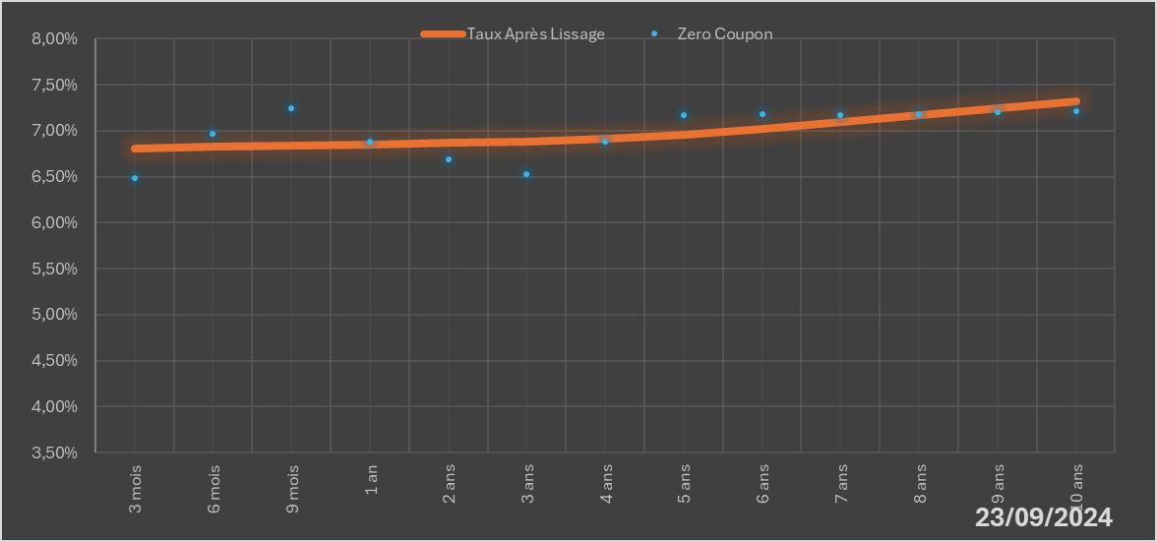
 |  | Maturité | Zero Coupon | Taux Après Lissage
 |  | 3 mois | 6.4872% | 6.8016%
 |  | 6 mois | 6.9648% | 6.8251%
 |  | 9 mois | 7.2387% | 6.8408%
 |  | 1 an | 6.8844% | 6.8511%
 |  | 2 ans | 6.6869% | 6.8670%
 |  | 3 ans | 6.5243% | 6.8807%
 |  | 4 ans | 6.8780% | 6.9112%
 |  | 5 ans | 7.1650% | 6.9598%
 |  | 6 ans | 7.1845% | 7.0223%
 |  | 7 ans | 7.1699% | 7.0933%
 |  | 8 ans | 7.1836% | 7.1682%
 |  | 9 ans | 7.1985% | 7.2438%
 |  | 10 ans | 7.2146% | 7.3175%

2024-09-23
oui

Bénin

